Пропозиція_товари
 |  |  |  | Додаток №1 до Запиту №2261_ІР
Форма цінової пропозиції

(Назва Учасника), надає свою пропозицію щодо участі у закупівлі ручного інструменту для потреб ТЧХУ м. Чоп
Відомості про підприємство |  |  |  | Повне найменування учасника – суб’єкта господарювання
 |  |  |  | Ідентифікаційний код за ЄДРПОУ або реєстраційний номер облікової картки платника податків
 |  |  |  | Реквізити (адреса - юридична та фактична, телефон, факс, телефон для контактів, e-mail, розрахунковий рахунок)
Відомості про особу (осіб), які уповноважені представляти інтереси Учасника |  |  |  | (Прізвище, ім’я, по батькові, посада, контактний телефон)
Доставка товару здійснюється силами та за рахунок Постачальника та включає завантажувально-розвантажувальні роботи на об’єкті.
№ п/п | Технічні характеристики та опис |  |  |  | Запит, шт | О.В. | Ціна, за од., (з урахуванням всіх податків і зборів) * | Вартість, грн., (з урахуванням всіх податків і зборів) *

 | Запит** |  | Пропозиція
 | Найменування (технічні характеристики) | Візуалізація | Найменування (вказати модель (торгову марку), виробника)
1 | Молоток зварювальний Topex 300 г Вид: Зварювальний молоток із бойком Вага: 300 г Матеріал рукоятки: Метал Країна-виробник: Польща |  |  |  | 2 | уп./набір |  | 0.00
2 | Молоток слюсарний двообуховий 2000 г Вид: Слюсарний Вага: 2000 г Матеріал рукоятки: фіберглас Форма бойка: квадратна Матеріал бойка: метал Країна-виробник: Китай | 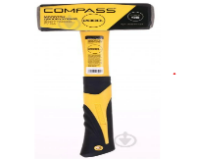 |  |  | 2 | уп./набір |  | 0.00
3 | Кувалда Workpro PRO скловолоконна ручка 1000 г (WP241031) Загальна вага виробу, г: 1000 Матеріал головки: Сталь Матеріал ручки: Фіберглас Країна-виробник: Китай Гарантія: 12 місяців |  |  |  | 2 | уп./набір |  | 0.00
4 | Набір маркерів перманентних Expert 3 уп./набір XT-888 Вид маркера: перманентний Тип маркера: незмивний Набір маркерів: червоний. синій, зелений Бренд: Expert Країна-виробник: Китай |  |  |  | 15 | уп./набір |  | 0.00
5 | Олівець столярний 12 уп./набір Тип олівця: будівельний Довжина: 180 мм Особливості: овальна форма Бренд: Tolsen Країна-виробник: Китай | 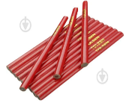 |  |  | 6 | уп./набір |  | 0.00
6 | Кутник 180х180 мм Вид кутника: кутник Матеріал корпусу: алюміній Діапазон вимірювань, від 0 до: 180 град. Вимірювальна шкала: метрична Розмір: 180х180 мм Бренд: YATO Країна-виробник: Китай | 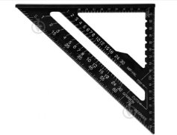 |  |  | 4 | уп./набір |  | 0.00
7 | Кутник 300 мм Вид кутника: кутник Матеріал корпусу: алюміній Вимірювальна шкала: метрична Довжина: 300 мм Технічні особливості: отвори для захвату Розмір: 300 мм Бренд: YATO Країна-виробник: Китай | 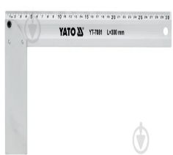 |  |  | 4 | уп./набір |  | 0.00
8 | Кутник 400x600 мм Вид кутника: кутник Матеріал корпусу: метал Вимірювальна шкала: двостороння, комбінована Розмір: 400x600 мм Бренд: Stanley Країна-виробник: Велика Британія | 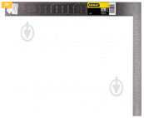 |  |  | 4 | уп./набір |  | 0.00
9 | Лінійка 100 см Вид лінійки: лінійка Довжина: 1 м Матеріал корпусу: метал Вимірювальна шкала: метрична Бренд: NEO tools Країна-виробник: Китай |  |  |  | 4 | уп./набір |  | 0.00
10 | Набір Інструментів 1000 В Для Електрика 68 шт YATO (YT-39009) Призначення: Для електромонтажних робіт Упаковка: Пластикова упаковка Країна виробник: Китай Матеріал інструментів: Хром-ванадиевая сталь Комплектація: 68 інструментів Сертифікація за системою VDE | 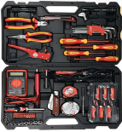 |  |  | 2 | уп./набір |  | 0.00
11 | Кобура для дриля TOPEX 3 гнізда для свердел (79R416) Тип: Сумки Матеріал: Пластик, тканина Кількість відділень/кишень: 4 Вага: 0.12 кг Країна виробник: Китай | 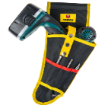 |  |  | 4 | уп./набір |  | 0.00
12 | Пояс YATO з 4 кишенями для інструментів і тримачем для рулетки (YT-74002) Тип: Пояси Матеріал: Шкіра Кількість відділень/кишень: 4 Вага: кг 1.35 Країна виробник: Китай | 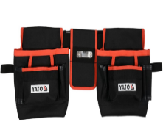 |  |  | 3 | уп./набір |  | 0.00
13 | Пояс YATO наручний магнетизований 310х90 мм, з нейлона (YT-74051) Тип: Магнітні тримачі Матеріал: Нейлон Вага, кг: 0.5 Країна виробник: Китай Кількість предметів, шт: 1 | 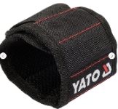 |  |  | 4 | уп./набір |  | 0.00
14 | Сумка для інструментів Mastertool циліндрична 220 х 145 мм (79-1937) Тип: Сумки Матеріал: Поліестер Кількість відділень/кишень: 10 Вага, кг: 0.28 Країна виробник: Китай Розміри (ДxШxВ): 22 х 14.5 см Додаткові характеристики: 10 (6 внутрішніх і 4 зовнішні) | 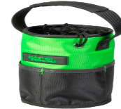 |  |  | 4 | уп./набір |  | 0.00
15 | Кишеня для інструментів TOPEX 4 гнізда (79R431) Тип: Сумки Матеріал: Пластик, тканина Кількість відділень/кишень: 4 Вага, кг: 0.1773 Країна виробник: Китай | 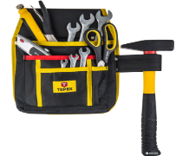 |  |  | 4 | уп./набір |  | 0.00
16 | Сумка для інструмента TOPEX 46 x 30 x 33 см 9 внутрішніх кишень (79R441) Тип: Сумки Матеріал: Пластик Кількість відділень/кишень: 23 Вага: кг 1.1 Країна виробник: Китай Розміри: (ДxШxВ) 46x30x33 см Кількість предметів, шт: 1 Додаткові характеристики: Посилене дно | 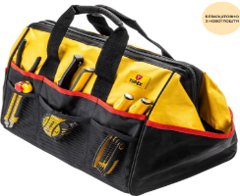 |  |  | 3 | уп./набір |  | 0.00
17 | Набір ключів розвідних Workpro PRO CR-V 0-30 мм 3 шт (WP272013) Серія: PRO Максимальний розмір, мм: 30 Тип: Набори ключів Форма ключа: Прямий Вага, кг: 1.125 Країна виробник: Китай Кількість предметів, шт: 3 Додаткові характеристики: Довжина: 150 мм, 200 мм, 300 мм Матеріал: Сталь | 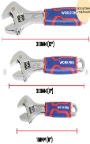 |  |  | 4 | уп./набір |  | 0.00
18 | Набір викруток Molder 18 шт (MT32218) Матеріал: хром-ванадієва сталь Cr-V 6150 Твердість: HRC 51-54 Матеріал ручки: Гума, пластик Комплектація: MOLDER, 18 шт Країна виробник: Китай | 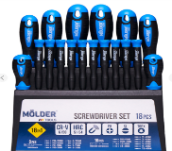 |  |  | 4 | уп./набір |  | 0.00
19 | Набір ключів шестигранних Toptul Г-подібних довгих з шаром 1.5-10 мм 9 предметів (GAAL0916) (GSN-09LB) Форма: Г-подібна Одна сторона звичайний шестигранник / Друга сторона шестигранник з кулею Робочий розмір: 1.5/2/2.5/3/4/5/6/8/10 мм Довжина: 270 мм Матеріал: легована сталь S2 | 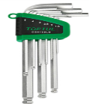 |  |  | 4 | уп./набір |  | 0.00
20 | Набір Г-подібних ключів Torx Toptul T10-T50 довгих 9 предметів (GAAL0914) (GSN-09LS) Форма: Г-подібна Робочий розмір: T10, T15, T20, T25, T27, ТЗ0, T40, T45, T50 Довжина: 270 мм Матеріал: легована сталь S2 | 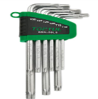 |  |  | 4 | уп./набір |  | 0.00
21 | Лоток під інструменти для драбини Colombo VAS001 (930889) Тип: Знімні східці-полички Матеріал: Пластик Максимальне навантаження: 5 кг Вага: 0.45 кг Країна виробник: Італія Розміри: 33 х 26.5 х 9.5 см Комплектація: Лоток | 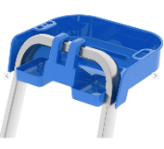 |  |  | 3 | уп./набір |  | 0.00
22 | Набір свердел для металу Bosch HSS PointTeQ 18 штук (2608577350) Тип: Набори свердел Тип хвостовика: Циліндричний Кількість предметів в упаковці: 18 Країна виробник: Китай Робочий матеріал: Метал | 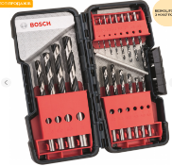 |  |  | 4 | уп./набір |  | 0.00
23 | Набір свердел для деревини Bosch X-Pro Line, 7 штук (2607017034) Тип: Набори свердел Тип хвостовика: Циліндричний Кількість предметів в упаковці: 7 Країна виробник: Тайвань Робочий матеріал: Дерево | 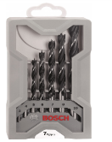 |  |  | 4 | уп./набір |  | 0.00
24 | Набір свердел по бетону CYL-3, Bosch X-Pro Line, 7 штук (2607017082) Тип: Набори свердел Тип хвостовика: Циліндричний Кількість предметів в упаковці: 7 Країна виробник: Тайвань Робочий матеріал: Бетон | 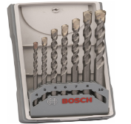 |  |  | 4 | уп./набір |  | 0.00
25 | Набір інструментів Bosch Professional GSR 185-LI + GWS 180-LI + GBH 180-LI (2x 4.0 Ah, GAL 18V-40, bag), brus 0615990N1Y Бренд: Bosch Professional Призначення інструмента: професійний Кількість інструментів: 3 Комплектація: шліфувальна машина, перфоратор, шуруповерт, м'яка сумка пластикова валіза, 2 акумулятори Країна-виробник: Туреччина | 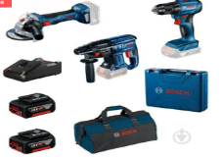 |  |  | 2 | уп./набір |  | 0.00
26 | Армована ремонтна стрічка HPX 6200 срібляста CS5025 48x0,3 мм 25 м срібний Вид: стрічка армована Ширина: 48 мм Довжина: 25 м Товщина: 0,3 мм Матеріал: бавовна Країна-виробник: Китай | 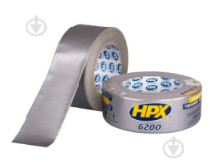 |  |  | 8 | уп./набір |  | 0.00
27 | Набір інструментів Tolsen Профі 3 уп./набір (6933528711292) Склад набору: Бокорізи Матеріал головки: Сталь Матеріал ручки: Комбінований Вага, кг: 0.3 Країна-виробник: Китай Кількість в упаковці: шт3 Комплектація: Плоскогубці: 200 мм Бокорізи: 160 мм Довгогубці: 160 мм | 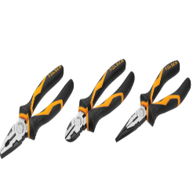 |  |  | 4 | уп./набір |  | 0.00
28 | Набір міні плоскогубців та кусачок Stanley 6 шт (FMHT0-80541) Матеріал ручки: Багатокомпонентний Комплектація: Міні-плоскогубці Міні-плоскогубці комбіновані, із загостреними губками Міні-кусачки діагональні Міні-кусачки торцеві Міні-довгогубці Міні-плоскогубці з вигнутими губками | 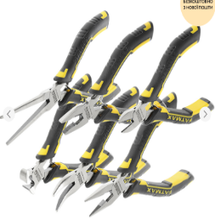 |  |  | 2 | уп./набір |  | 0.00
29 | Стусло з ножівкою Stanley (1-19-800) Пластмасове стусло з ексклюзивною системою зберігання обушкової пилки Отвори в основі для кріплення стусла до верстата Виготовлене з ударостійкого АБС-пластику Можливість пиляння під кутом 90°, 45° і 22,5°, а також 45° до горизонтальної площини Постачається в комплекті з обушковою пилкою | 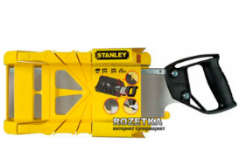 |  |  | 4 | уп./набір |  | 0.00
30 | Набір напилків Toptul 5 уп./набір (GPAQ0503) Вид: Надфілі Характеристики: Довжина:203 мм Кількість в упаковці: шт 5 Комплектація: Напилок квадратний, напилок плоский, напилок напівкруглий, напилок круглий, напилок тригранний Країна виробник: Тайвань | 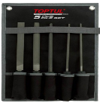 |  |  | 2 | уп./набір |  | 0.00
31 | Степлер Stanley Light Duty для скоб A 4-10 мм (6-TR45) Для скоб типу "A" (4, 6, 8, 10 мм) Висота скоби: мм 4-10 Країна виробник: Франція |  |  |  | 4 | уп./набір |  | 0.00
32 | Засіб для видалення скоб NEO Tools (NEO Tools 16-040) Матеріал ручки: Пластик Розмір: 160х3.1 см Вага: кг 0.125 Країна-виробник: Китай Кількість в упаковці: шт 1 | 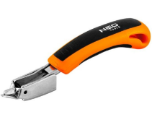 |  |  | 4 | уп./набір |  | 0.00
33 | Скоби TOPEX J 10 мм 1000 уп./набір (41E310) Тип: Скоби оцинковані та загартовані Висота: 10 мм Кількість в упаковці: 1000 уп./набір Тип скоби: J |  |  |  | 12 | уп./набір |  | 0.00
34 | Ножівка Stanley Jet-Cut SP 500 мм (2-15-288) Довжина пиляльного полотна, мм: 500 Матеріал ручки: Пластик Тип: Універсальна Особливості: Для поздовжнього розпилювання Вага, кг: 0.461 Країна-виробник: Франція Кількість зубів на дюйм: 7 Застосування: дерево, ДСП | 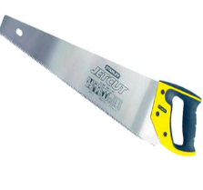 |  |  | 4 | уп./набір |  | 0.00
35 | Монтажна двостороння стрічка 3M 8610 спінена основа 19 мм х 5 м (8610W/UR-19-5,0-B) Тип: Монтажна двостороння стрічка Довжина: 5 м Товщина: 1,1 мм Ширина: 19 мм Поверхня експлуатації: дерево, картон, пластик Колір: білий Країна-виробник: Німеччина Призначення: для зовнішніх та внутрішніх робіт | 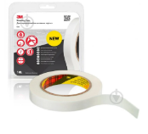 |  |  | 14 | уп./набір |  | 0.00
36 | Ножиці по металу Stanley FatMax Aviation прямі 250 мм (2-14-563) Матеріал ручки: Пластик Довжина: 250 мм Країна-виробник: Франція Робочий матеріал: метал | 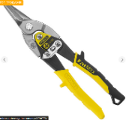 |  |  | 4 | уп./набір |  | 0.00
37 | Круг зачисний Bosch 125х6,0x22,2 мм 2608600223 Вид круга: зачисний Зовнішній діаметр: 125 мм Діаметр посадочний: 22,2 мм Призначення круга: по металу Товщина круга: 6,0 мм Країна-виробник: Німеччина | 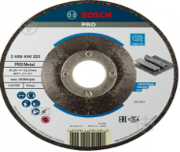 |  |  | 8 | уп./набір |  | 0.00
38 | Відрізний круг Bosch MultiConstruction 125x1.6 мм, прямий (2608602383) Діаметр диска: 125 мм Робочий матеріал: камінь, мармур, метал Посадковий діаметр: 22.23 Вид: Відрізні Тип: Суцільний Країна-виробник: Нідерланди | 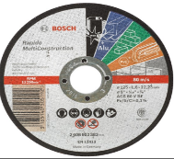 |  |  | 12 | уп./набір |  | 0.00
39 | Магнітні тримачі для біт Total TAC462601 L=60 мм 2 уп./набір Тип: Тримачі для біт Довжина: 60 мм Кількість предметів в упаковці: 2. Додаткові характеристики: Шестигранний хвостовик Матеріал - хромванадієва сталь Країна - виробник: Китай | 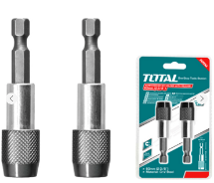 |  |  | 4 | уп./набір |  | 0.00
40 | Набір біт Toptul 1/4" з тримачем 31 предмет (GAAW3101) Тип: Набори біт Кількість предметів в упаковці: 31 Комплектація: Біти 1/4" 25 мм: SL: 0.5х4, 1.0х5.5, 1.2х6.5 мм PH0, PH1 (2 уп./набір), PH2 (2 уп./набір), PH3 PZ0, PZ1 (2 уп./набір), PZ2 (2 уп./набір), PZ3 T6, T7, T8, T9, T10, T15, T20, T25, T27, T30, T40 Hex: 3, 4, 5, 6 мм Тримач біт магнітний 1/4" L 60 мм під шурупокрут Країна-виробник: Тайвань | 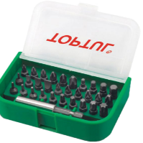 |  |  | 3 | уп./набір |  | 0.00
41 | Набір щіток Vorel 3 шт Призначення: для дриля Діаметр зовнішній: 50 мм Матеріал дроту: латунь Форма дроту: рифлена Тип хвостовика: циліндричний Діаметр хвостовика: 6 мм Комплектація: щітки: 25, 50, 50 мм Країна-виробник: Китай | 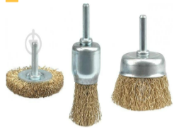 |  |  | 4 | комплект |  | 0.00
42 | Щиток захисний Vorel 74471 Тип щитка: відкритий Колір лінз: прозорий Вентиляція: пряма Матеріал лінз: ПВХ Матеріал оправи: поліетилен Особливості: можливість регулювання розміру | 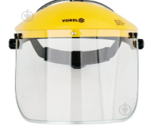 |  |  | 2 | уп./набір |  | 0.00
43 | Пас для кріплення багажу з тріщаткою VOREL 2500 daN 50 мм х 8 м (82393_v) Тип: Ремінь для фіксації багажу Довжина троса: 8 м Ширина стрічки, мм: 50 Ременів у комплекті, уп./набір: 2 Додаткові характеристики: З тріщаткою Країна-виробник: Китай Кількість в упаковці: шт 2 |  |  |  | 12 | уп./набір |  | 0.00
44 | Стяжка вантажу S.I.L.A. 5Т, 10 М (50 мм) довжина ручки 230 мм (AVT157668) Тип: Стяжка вантажу Довжина троса: 10м Ширина стрічки, мм: 50 Особливості: З храповим механізмом Ременів у комплекті: 1 шт Країна-виробник: Китай Кількість в упаковці: 1 шт | 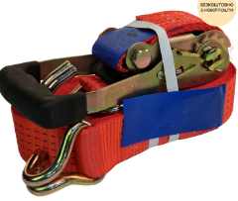 |  |  | 12 | уп./набір |  | 0.00
45 | Ремінь стяжний KWB з храповиком 2000 кг 6 м х 35 мм (7730-16) Тип: Ремінь для фіксації багажу Довжина троса, м: 6 Ширина стрічки, мм: 35 Максимальне тягове зусилля: 2 т. Особливості: З храповим механізмом Ременів у комплекті, шт: 1 Країна-виробник: Китай Кількість в упаковці, шт: 1 | 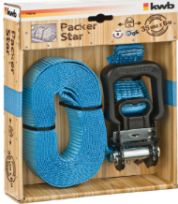 |  |  | 12 | уп./набір |  | 0.00
46 | Ножівка по металу NEO tools 43-302 Тип:Ножівка по металу Довжина: 300 мм Тип: одностороннє Призначення: метал Полотно: вуглецева сталь Матеріал: алюміній Колір виробника: помаранчевий, чорний Країна-виробник: Китай |  |  |  | 2 | уп./набір |  | 0.00
47 | Полотно для ножівки Tolsen 2 уп./набір 30064 Тип: одностороннє Призначення: метал Полотно: біметал Крок зубців: 24TPI Кількість: 2 уп./набір Особливості: матеріал M2 + D6A Країна-виробник: Китай | 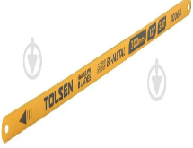 |  |  | 4 | уп./набір |  | 0.00
48 | Цвяходер WORKPRO 300 мм WP245001 Тип: цвяходер Довжина загальна: 300 мм Вага: 0,5 кг Бренд: WORKPRO Країна-виробник: Китай |  |  |  | 4 | уп./набір |  | 0.00
49 | Лом-цвяходер Topex 90° 1000×18 мм 04A210 Тип: лом-цвяходер Довжина загальна: 1000 мм Робоча ширина: 18 мм Вага: 2,014 кг Особливості: кут 90° шестигранний переріз Країна-виробник: Китай | 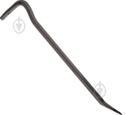 |  |  | 4 | уп./набір |  | 0.00
50 | Респіратор Delta Plus FFP2 10 уп./набір M1204VC Тип: респіратор Призначення: протипиловий Використання: одноразовий Будова респіратора: із клапаном видиху Клас захисту респіратора: FFP 2 | 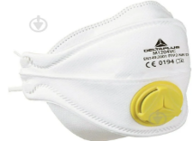 |  |  | 14 | уп./набір |  | 0.00
51 | Рулетка Stanley Powerwinder fiberglass 2-34-772 30 м x 12,7 мм Довжина стрічки: 30 м Ширина стрічки: 12,7 мм Корпус рулетки: пластиковий Вимірювальна шкала: метрична Країна-виробник: Китай |  |  |  | 2 | уп./набір |  | 0.00
52 | Беруші 3M одноразові 1100-3(Н) 1 пар Тип: беруші Матеріал: поліуретан Акустична ефективність (SNR): (SNR) - 37дБ Кількість: 1 пара Країна-виробник: Польща |  |  |  | 50 | пар. |  | 0.00
53 | Ножиці NEO tools 900 мм 31-035 Тип ножиць: прямий проріз Товщина різання сталі: 16 мм Довжина: 900 мм Матеріал виробу: хромомолібденова сталь Матеріал рукоятки: гума Країна-виробник: Китай |  |  |  | 2 | уп./набір |  | 0.00
54 | Ланцюг коротколанковий оцинкований 10 мм на метраж м.пог. DIN 5685A білий цинк Тип: коротколанкова Діаметр: 10 мм Розривне навантаження: 3150 кг Відповідність стандарту: DIN5685А Матеріал: сталь Покриття: білий цинк Довжина ланки: 60 мм Максимальна довжина: 10 м Країна-виробник: Україна | 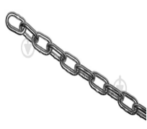 |  |  | 20 | пог.м |  | 0.00
55 | Ланцюг довголанковий оцинкований 2 мм на метраж м.пог. DIN 5685С білий цинк Тип: довголанкова Діаметр: 2 мм Розривне навантаження: 125 кг Відповідність стандарту: DIN5685С Матеріал: сталь Покриття: білий цинк Довжина ланки: 26 мм Максимальна довжина: 80 м Країна-виробник: Україна | 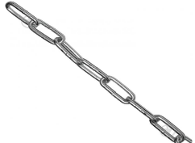 |  |  | 130 | пог.м |  | 0.00
56 | Термоетикетка ТОП 100×150 мм 500 уп./набір Тип: термоетикеткa Розмір етикетки: (Ширина х Довжина), 100х150 мм Ширина: 100 мм Довжина: 150 мм Кількість етикеток в рулоні: 500 Тип паперу /плівки: Термопапір ТОП Спосіб друку: Термодрук (без ріббону) | 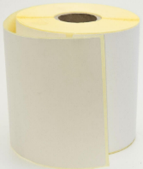 |  |  | 36 | уп./набір |  | 0.00
57 | Слюсарні лещата 125 мм (Сталь) Ширина: 350 мм Глибина: 170 мм Висота: 170 мм Вага, кг: 10.5 Матеріал губки - сталь; корпус - сталь Країна-виробник: Україна | 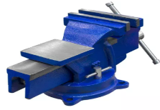 |  |  | 2 | уп./набір |  | 0.00
58 | Панель для інструментів ПНІ-3 Ширина: 1500/1800мм Глибина: 500/600мм Вага: кг 11 Модель: ПНІ-3 Колір виробу (RAL): RAL-7040 Виробник: УХЛ-МАШ Країна-виробник: Україна | 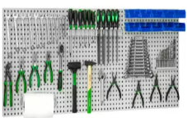 |  |  | 2 | уп./набір |  | 0.00
59 | Лічильник довжини СД-20 для вимірювання плівки, транспортерної стрічки, паперу, листового металу Діаметр лічильного ролик, мм: 92 Ширина лічильного ролика, мм: 25 Точність вимірювання, %±0,5 Живлення: В220 Вага: 3 кг Країна виробник: Україна | 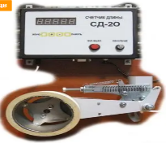 |  |  | 7 | уп./набір |  | 0.00
60 | Полиця для інструментів зі вкладкою чорна Алеана PRO 127056 Вид: полиця Довжина: 540 мм Ширина: 150 мм Колір виробника: чорний Країна-виробник: Україна |  |  |  | 4 | уп./набір |  | 0.00
61 | Навісна система для інструменту Алеана PRO (20322391) 127057 Тип: навісна система для інструменту Довжина: 540 мм Ширина: 240 мм Колір виробника: чорний Країна-виробник: Україна |  |  |  | 10 | уп./набір |  | 0.00
62 | Набір гачків великий 12х40х60 мм (15уп./набір) синій Алеана 171024 Тип: гачок Довжина: 12 мм Комплектація: 15 шт в уп. Матеріал:пластик Ширина: 40 мм Колір виробника: синій Країна-виробник: Україна | 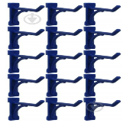 |  |  | 16 | уп./набір |  | 0.00
63 | Стійка для ключів 200х25х52 мм (2 уп./набір) синя Алеана ALEANA-PRO Тип: стійка Довжина: 200 мм Комплектація: 2 уп./набір Матеріал: пластик Ширина: 25 мм Колір виробника: синій Країна-виробник: Україна |  |  |  | 4 | уп./набір |  | 0.00
64 | Набір гачків малий 12х30х30 мм (15уп./набір) синій Алеана 171025 Тип: гачок Довжина: 12 мм Комплектація: 15 шт в уп. Матеріал: пластик Ширина: 30 мм Колір виробника: синій Країна-виробник: Україна | 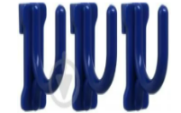 |  |  | 16 | уп./набір |  | 0.00
65 | Гачки для стенда Алеана PRO червоні 127058 Тип: гачки для стенда Довжина: 200 мм Ширина: 25 мм Колір виробника: червоний Країна-виробник: Україна |  |  |  | 16 | уп./набір |  | 0.00
66 | Гачки для стенда кліпса Алеана ALEANA-PRO 127053 Тип: гачки для стенда Довжина: 12 мм Ширина: 30 мм Колір виробника: червоний Країна-виробник: Україна | 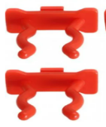 |  |  | 16 | уп./набір |  | 0.00
67 | Лоток Алеана великий 160x100x70 мм (для інструментів) граніт 127054 Тип: контейнер Довжина: 160 мм Комплектація: Лоток 1 шт Матеріал: пластик Ширина: 100 мм Колір виробника: граніт Країна-виробник: Україна |  |  |  | 20 | уп./набір |  | 0.00
68 | Хомут пластиковий Alloid чорний 2,5х100 мм 100 уп./набір PC-25100 B Довжина: 100 мм Матеріал: пластик Ширина: 2,5 мм Застосування: для фіксованого монтажу Колір виробника: чорний Тип: хомут затяжний Кількість в упаковці: 100 уп./набір Країна-виробник: Китай |  |  |  | 20 | уп. |  | 0.00
69 | Хомут пластиковий Alloid чорний 2,5х200 мм 100 уп./набір PC-25200 B Довжина: 200 мм Матеріал: пластик Ширина: 2,5 мм Застосування: для фіксованого монтажу Колір виробника: чорний Тип: хомут затяжний Кількість в упаковці: 100 уп./набір Країна-виробник: Китай |  |  |  | 20 | уп. |  | 0.00
70 | Хомут пластиковий Alloid чорний 3,6х300 мм 100 уп./набір PC-36300 B Довжина: 300 мм Матеріал: пластик Ширина: 3,6 мм Застосування: для фіксованого монтажу Колір виробника: чорний Тип :хомут затяжний Кількість в упаковці: 100 уп./набір Країна-виробник: Китай |  |  |  | 20 | уп. |  | 0.00
71 | Хомут пластиковий Alloid чорний 4,8х400 мм 100 уп./набір PC-48400 B Довжина: 400 мм Матеріал: пластик Ширина: 4,8 мм Застосування: для фіксованого монтажу Колір виробника: чорний Тип: хомут затяжний Кількість в упаковці: 100 уп./набір Країна-виробник: Китай |  |  |  | 20 | уп. |  | 0.00
72 | Набір трубок термоусадочних TAGRED TA4161 128 уп./набір 6 кольорів Тип товару: набір трубок термоусаджувальних Матеріал виробу: поліолефін Кількість: 128 уп./набір Товщина:13 мм Ширина: 13 мм Довжина: 0,1 м Колір виробника: різнокольоровий Країна-виробник: Польща |  |  |  | 4 | уп./набір |  | 0.00
73 | Шайба з гумовою прокладкою М5x16 мм 500 шт Expert Fix М5x16 уп - 500 шт Тип шайби: з гумовою прокладкою Діаметр: 5 мм Зовнішній діаметр: 16 мм Матеріал: сталь Покриття: білий цинк Кількість в упаковці: 500 уп./набір Товщина – 2 мм |  |  |  | 4 | уп. |  | 0.00
74 | Шайба з гумовою прокладкою М6x19 мм 500 шт Expert Fix М6x19 уп - 500 шт Тип шайби: з гумовою прокладкою Діаметр: 6 мм Зовнішній діаметр: 19 мм Матеріал: сталь Покриття: білий цинк Кількість в упаковці: 500 уп./набір Товщина – 2 мм |  |  |  | 4 | уп. |  | 0.00
75 | Пластина перфорована Профсталь 80х15х1,8 мм Довжина: 80 мм Товщина: 1,8 мм Ширина: 15 мм Покриття: білий цинк Матеріал: сталь Колір виробника: сірий Кількість в упаковці: 1 уп./набір Країна-виробник: Україна |  |  |  | 40 | уп./набір |  | 0.00
Всього вартість пропозиції, грн* |  |  |  |  |  |  | 0.00
* Товариство Червоного Хреста України є громадською неприбутковою організацією і просить надати максимальні знижки на товар, вказаний у ціновій пропозиції.
** Закупівля здійснюється одним лотом.
Умови оплати: _______ (прописати у % післяплата / передплата) (обов’язково заповнити)
Термін поставки: _______ календарних днів з моменту укладення договору (обов’язково заповнити)
Примітка: вартість одиниці продукції та загальну вартість пропозиції потрібно заповнювати у гривнях, зазначаючи цифрове значення, яке має не більше двох знаків після коми.
Ми погоджуємося та ознайомлені з умовами типового Договору ТЧХУ (Додаток №2 до Запиту).
Ми погоджуємось, що всі витрати, пов’язані з доставкою товару, завантажувально-розвантажувальними роботами здійснюються за рахунок Постачальника.
Ми погоджуємося з умовами, що Ви можете відхилити нашу чи всі надані пропозиції, та розуміємо, що Ви не обмежені у прийнятті будь-якої іншої пропозиції з більш вигідними для Вас умовами.
Ми погоджуємося з умовами, що Замовник має право самостійно змінювати обсяги закупівлі в залежності від наявного фінансування до підписання договору.
Ми погоджуємось зафіксувати цінову пропозицію протягом 90 днів календарних днів з моменту подачі.
Подаючи свою пропозицію ми підтверджуємо повну комплектацію та відповідність умовам зазначеним у Запиті.
Учасники повинні надсилати цінові пропозиції з підписом і печаткою (за наявності)

 | Керівник організації/ФОП:____________________________ ( ____________________)
 | МП підпис ПІБ

